參考資料
1. 活動進行方式
a. 獲得卡包: 送養狗狗、積分換取、排名換取、額外星數換取 |  |  |  |  |  | b. 蒐集卡片 |  |  |  | c. 集滿送時裝

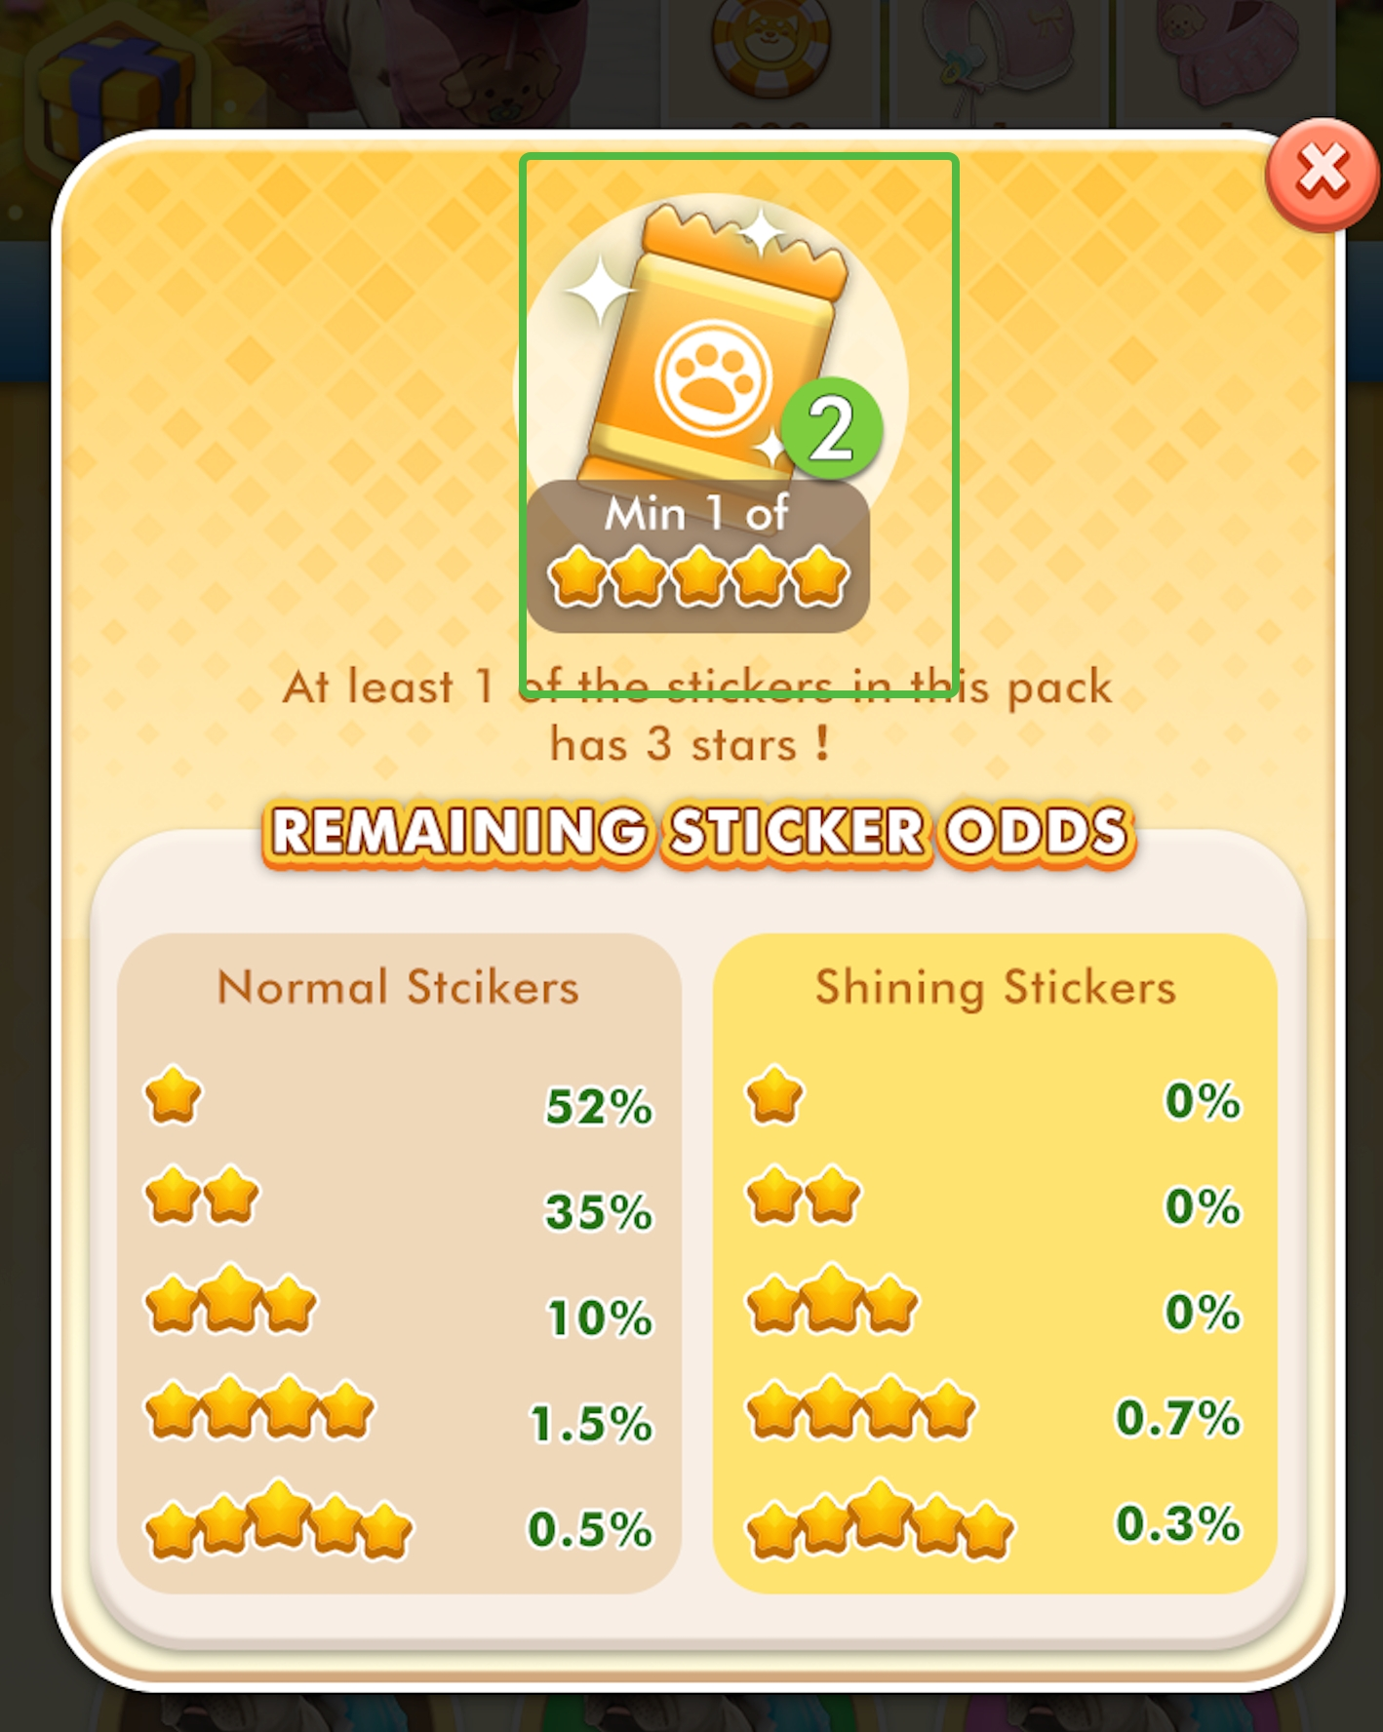
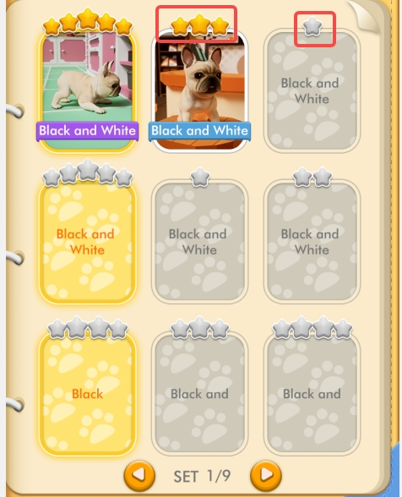
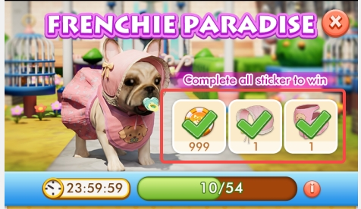
 | 積分集滿會循環
 | 每3天會有一次排名獎勵
 | 重複卡片可以獲得星數

2. 送養Match條件

 | 符合條件數 | 等級 | 機率 | 積分 | 各組機率 | 可能積分 | 符合條件數 | 百分比
 | 0 | 1~3 | 1.59% | 0 | 9.6% | 0 | 0 | 5.0%
 | 1 | 1~3 | 5.49% | 0 | 33.0% | 0 | 1 | 25.0%
 | 2 | 1~3 | 7.39% | 1 | 44.4% | 133 | 2 | 48.1%
 | 3 | 1~3 | 1.99% | 5 | 12.0% | 179 | 3 | 17.1%
 | 4 | 1~3 | 0.17% | 10 | 1.0% | 31 | 4 | 4.1%
 | 5 | 1~3 | 0% | 20 | 0.0% | 0 | 5 | 0.7%
 | 0 | 4~6 | 3.32% | 0 | 4.6% | 0
 | 1 | 4~6 | 17.62% | 0 | 24.2% | 0
 | 2 | 4~6 | 36.09% | 2 | 49.6% | 297
 | 3 | 4~6 | 13.39% | 10 | 18.4% | 552
 | 4 | 4~6 | 2.09% | 20 | 2.9% | 172
 | 5 | 4~6 | 0.30% | 40 | 0.4% | 49
 | 0 | 7以上 | 0.06% | 0 | 0.6% | 0
 | 1 | 7以上 | 1.86% | 0 | 17.6% | 0
 | 2 | 7以上 | 4.66% | 4 | 44.2% | 530
 | 3 | 7以上 | 1.71% | 20 | 16.2% | 973
 | 4 | 7以上 | 1.83% | 40 | 17.3% | 2082
 | 5 | 7以上 | 0.43% | 80 | 4.1% | 978

3. 積分循環卡包配置 |  |  |  |  |  |  | 4. 重複卡包 (心數) 兌換品項 |  |  |  | 補充. 送養次數統計
積分累積獎勵配置如下 |  |  |  |  |  |  | 獎品名稱 | 豪華獎勵 | 高級獎勵 | 初級獎勵
檔次 | 分數 | 獎勵1 | 獎勵2 |  |  |  | 心數 | 100 | 50 | 20 |  | 每日送養
1 | 5 | 綠色卡包(內容2張) |  |  |  |  | 綠 | 0 | 0 | 0 | Q3 | 20
2 | 10 | 綠色卡包(內容2張) |  |  |  |  | 藍 | 0 | 0 | 2 | 中位數 | 10
3 | 15 | 綠色卡包(內容2張) |  |  |  |  | 粉 | 0 | 1 | 0 | Q1 | 4
4 | 20 | 綠色卡包(內容2張) |  |  |  |  | 紫 | 2 | 2 | 0
5 | 30 | 藍色卡包(內容2張 |  |  |  |  | 金 | 2 | 0 | 0
6 | 40 | 綠色卡包(內容2張)
7 | 50 | 藍色卡包(內容2張
8 | 60 | 綠色卡包(內容2張)
9 | 70 | 綠色卡包(內容2張)
10 | 80 | 藍色卡包(內容2張
11 | 90 | 藍色卡包(內容2張
12 | 100 | 藍色卡包(內容2張) | 綠色卡包(內容2張)
13 | 110 | 藍色卡包(內容2張)
14 | 120 | 藍色卡包(內容2張) | 綠色卡包(內容2張)
15 | 130 | 藍色卡包(內容2張)
16 | 140 | 藍色卡包(內容2張) | 綠色卡包(內容2張)
17 | 150 | 粉色卡包(內容2張) | 綠色卡包(內容2張)
18 | 160 | 藍色卡包(內容2張)
19 | 175 | 藍色卡包(內容2張) | 綠色卡包(內容2張) |  |  |  |  |  |  |  | 補充. 近14天上線天數百分比
20 | 200 | 粉色卡包(內容2張) |  |  |  |  |  |  |  |  | 天數 | 人數 | 百分比
21 | 225 | 藍色卡包(內容2張) |  |  |  |  |  |  |  |  | 1 |  | 58%
22 | 250 | 粉色卡包(內容2張) | 藍色卡包(內容2張) |  |  |  |  |  |  |  | 2 |  | 15%
23 | 275 | 藍色卡包(內容2張) |  |  |  |  |  |  |  |  | 3 |  | 7%
24 | 300 | 粉色卡包(內容2張) | 藍色卡包(內容2張) |  |  |  |  |  |  |  | 4 |  | 4%
25 | 325 | 藍色卡包(內容2張) |  |  |  |  |  |  |  |  | 5 |  | 3%
26 | 350 | 粉色卡包(內容2張) | 藍色卡包(內容2張) |  |  |  |  |  |  |  | 6 |  | 3%
27 | 375 | 藍色卡包(內容2張) |  |  |  |  |  |  |  |  | 7 |  | 1%
28 | 400 | 粉色卡包(內容2張) | 藍色卡包(內容2張) |  |  |  |  |  |  |  | 8 |  | 1%
29 | 450 | 藍色卡包(內容2張) |  |  |  |  |  |  |  |  | 9 |  | 2%
30 | 500 | 紫色卡包內容2張) | 粉色卡包(內容2張) |  |  |  |  |  |  |  | 10 |  | 1%
31 | 550 | 粉色卡包(內容2張) |  |  |  |  |  |  |  |  | 11 |  | 0%
32 | 600 | 粉色卡包(內容2張) | 藍色卡包(內容2張) |  |  |  |  |  |  |  | 12 |  | 1%
33 | 650 | 粉色卡包(內容2張) |  |  |  |  |  |  |  |  | 13 |  | 1%
34 | 700 | 紫色卡包內容2張) | 藍色卡包(內容2張) |  |  |  |  |  |  |  | 14 |  | 1%
35 | 750 | 粉色卡包(內容2張)
36 | 800 | 粉色卡包(內容2張) | 粉色卡包(內容2張)
37 | 850 | 粉色卡包(內容2張)
38 | 900 | 紫色卡包內容2張) | 藍色卡包(內容2張)
39 | 950 | 粉色卡包(內容2張)
40 | 1000 | 金色卡包(內容2張) | 紫色卡包內容2張)
41 | 1100 | 粉色卡包(內容2張)
42 | 1200 | 紫色卡包內容2張) | 粉色卡包(內容2張)
43 | 1300 | 粉色卡包(內容2張)
44 | 1400 | 紫色卡包內容2張)
45 | 1500 | 金色卡包(內容2張) | 粉色卡包(內容2張)
46 | 1600 | 紫色卡包內容2張) | 紫色卡包內容2張)
47 | 1700 | 紫色卡包內容2張)
48 | 1800 | 金色卡包(內容2張) | 紫色卡包內容2張)
49 | 1900 | 紫色卡包內容2張)
50 | 2000 | 金色卡包(內容2張) | 紫色卡包內容2張)

5. 排名獎勵
名次 | 獎勵1 | 數量 | 獎勵2 | 數量 | 獎勵3 | 數量

